PH 1 Varianza
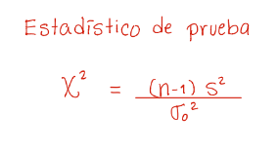
*Comprobar normalidad

1) | Parametro de interés: |  |  | varianzas

2) | H0: | varianza | <= | 0.0004
 | Ha: | varianza | > | 0.0004

3) | alfa : | 0.05

4) | Estadistico de prueba:
 | varianza hipótesis: | 0.0004
 | n de muestra: | 30
 | grados de libertad: | 29
 | varianza de muestra: | 0.0005
 | chi-cuadrado: | 36.25

 | valor-p: | 0.16639450472

 | ¿Rechazo? | No rechazar H0

PH 2 Varianzas
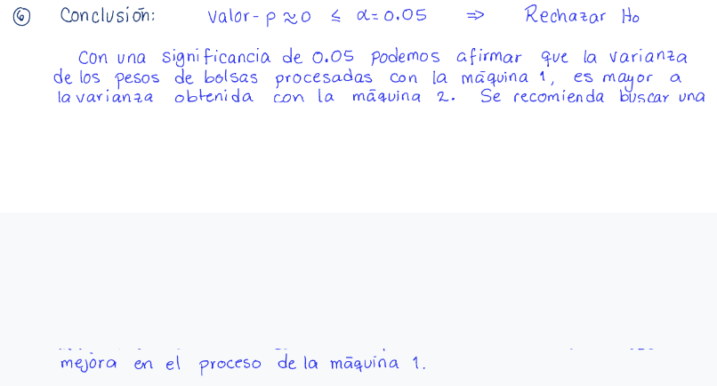
Población 1 | Población 2
2.95 | 3.22 | varianza_1: | 0.048889 | 0.048889
3.16 | 3.38 | varianza_2: | 0.0059012987013 | 0.0059012987013
3.2 | 3.3
3.12 | 3.3 | Parametro de interés: |  |  | varianza_1/varianza_2
3.45 | 3.34 |  | p1 |  | p2
3.2 | 3.28 | H0: | 0.048889 | <= | 0.0059012987013 | -> | varianza_1/varianza_2 | <= | 1
3.22 | 3.34 | Ha: | 0.048889 | > | 0.0059012987013 | -> | varianza_1/varianza_2 | > | 1
3.5 | 3.35
3.22 | 3.3 | alfa : | 0.05
2.98 | 3.28
3.75 | 3.19 | Estadistico de prueba:
3.38 | 3.2 | F: | 8.2844476232
3.45 | 3.29 | gl_1: | 24
3.48 | 3.35 | gl_2: | 21
3.9 | 3.16 | P(F): | 3.6107898329E-06
3.7 | 3.25
3.26 | 3.05 | ¿Rechazar? | Rechazar H0
3.36 | 3.33
3.34 | 3.3
3.33 | 3.36
3.25 | 3.27
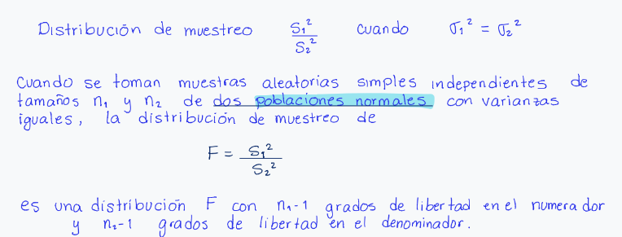
3.18 | 3.28
3.2
3.28
3.35

Bondad y Ajuste
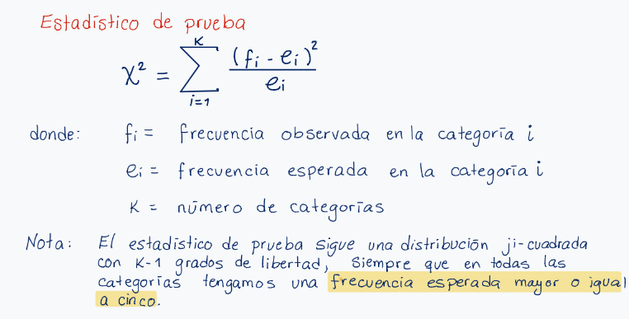
 |  | 0 | 1
 | ABC | 0.29 | 0.31666666667
 | CBS | 0.28 | 0.23333333333
 | NBC | 0.25 | 0.29666666667
 | IND | 0.18 | 0.15333333333

1) | Parámetro de interes: | Proporciones.

2) | Hipotesis: | H0: | Los datos siguen una distribución multinomial.
 |  | Ha: | Los datos no siguen una distribución multinomial.

3) | significancia: | 0.05

4) | Estadistico de prueba:
 |  | n: | 300
 |  | Categorias | Frecuencia esperada | Frecuencia observada | chi-cuadrado
 |  | ABC | 87 | 95 | 0.73563218391
 |  | CBS | 84 | 70 | 2.3333333333
 |  | NBC | 75 | 89 | 2.6133333333
 |  | IND | 54 | 46 | 1.1851851852
 |  |  |  | chi-cuadrado: | 6.8674840358
 |  |  |  | gl: | 3
 |  |  |  | valor-p: | 0.076243615471
 | ¿Rechazar? | No rechazar H0

PH Independencia
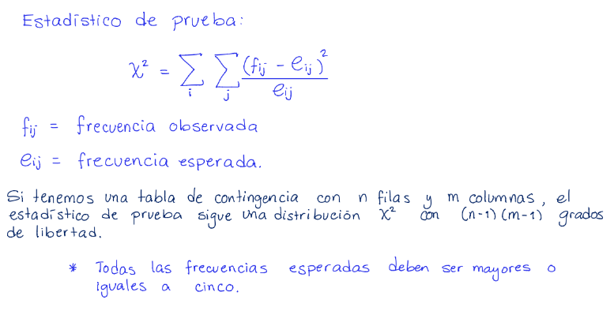
 | Lijera | Clara | Oscura | Total
Hombre | 20 | 40 | 20 | 80
Mujeres | 30 | 30 | 10 | 70
 | 50 | 70 | 30 | 150

1) | Parametro de interes: |  |  | Independencia.

2) | Hipotesis: | H0: | La preferencia por un tipo de cerveza es independiente del género
 |  | Ha: | La preferencia por un tipo de cerveza depende del género.

3) | significancia: | 0.05

4) | Estadistico de prueba:
 | L: Ligera | C: claro | O: oscura
 | Frecuencias observadas |  |  |  |  | Frecuencias esperadas
 |  | L | C | O |  |  | L | C | O
i | H | 20 | 40 | 20 | 80 | H | 26.67 | 37.33 | 16 | 80
j | M | 30 | 30 | 10 | 70 | M | 23.33 | 32.67 | 14 | 70
 |  | 50 | 70 | 30 | 150 |  | 50 | 70 | 30 | 150

 |  | P(L): | 0.33333333333 |  | i | 1.6681252343 | 0.19096972944 | 1
 |  | P(C): | 0.46666666667 |  | j | 1.9069395628 | 0.21820936639 | 1.1428571429
 |  | P(O): | 0.2
 |  |  |  |  |  | 26.666666667 | 37.333333333 | 16
 |  | chi-squared: | 6.1271010358 |  |  | 23.333333333 | 32.666666667 | 14
 |  | gl: | 2
 |  | valor-p: | 0.046721514806

 | ¿Rechazar? | Rechazar

